概要図
１．処理概要

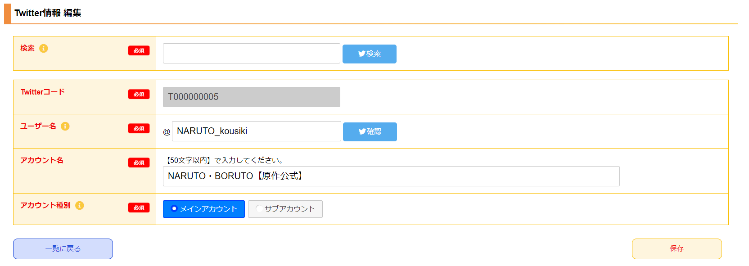
１
 | [1] | Twitterアカウント検索領域
 |  | 領域説明： | Twitterアカウントを検索する。

2
 |  | 要素名 |  | 説明
 |  | 検索入力欄 |  | 検索したいアカウント名、作品名などを入力する。
 |  | 検索ボタン |  | 検索入力値を元にTwitterアカウントを検索する。別タブ遷移。
 |  |  |  | 遷移先:https://twitter.com/search?q=検索入力値&f=user

 | [2] | Twitter情報 編集情報入力領域
 |  | 領域説明： | ツイッター基本マスタの情報を編集する。

3
 |  | 要素名 |  | 説明
 |  | Twitterコード |  | 「ツイッター基本マスタ.ツイッターコード」を表示する。
 |  | ユーザー名 |  | 「ツイッター基本マスタ.ユーザー名」を15文字以内で表示、入力する。
 |  | 確認ボタン |  | ユーザー名入力値を元にTwitterアカウントページに別タブで遷移する。
 |  |  |  | 遷移先:https://twitter.com/ユーザー名
 |  | アカウント名 |  | 「ツイッター基本マスタ.アカウント名」を表示、入力する。
 |  | メインアカウント指定 |  | 「ツイッター基本マスタ.メインアカウントフラグ」を表示、入力する。
 | [3]

 |  | ボタン表示領域
 |  | 領域説明： | Twitter基本情報一覧画面への遷移、ツイッター基本マスタへの編集を行う。

 |  | 要素名 |  | 説明
 |  | 一覧に戻るボタン |  | Twitter基本情報 一覧画面に遷移する。
 |  | 保存ボタン |  | 入力された情報でツイッター基本マスタを編集し、
 |  |  |  | Twitter基本情報 一覧画面に遷移する。

